２．MySQL
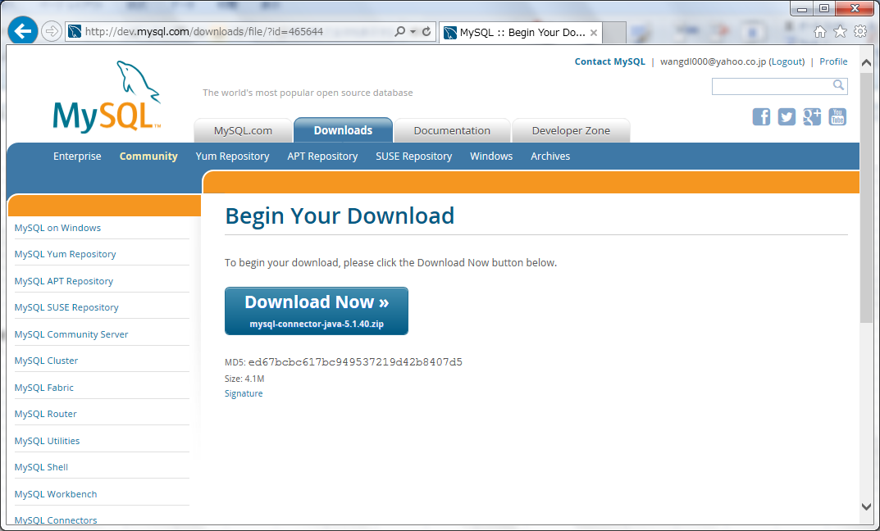
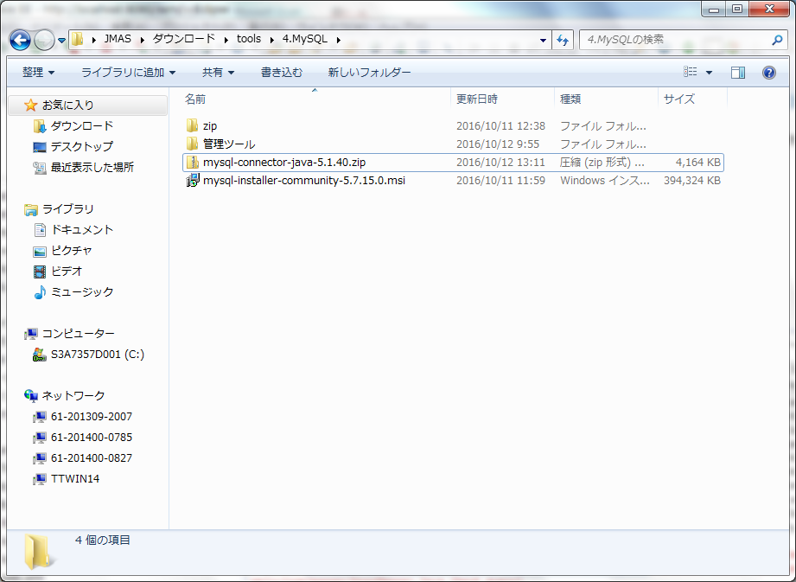
MySQLのインストールファイルはmsiとzipの２種類があります。今回はmsiを使います。

１．MySQLダウンロード
 | ・URL
 |  | http://dev.mysql.com/downloads/windows/installer/5.7.html

 | ・以下の画像よりMySQL（オフラインでインストールのバージョン）をダウンロードする

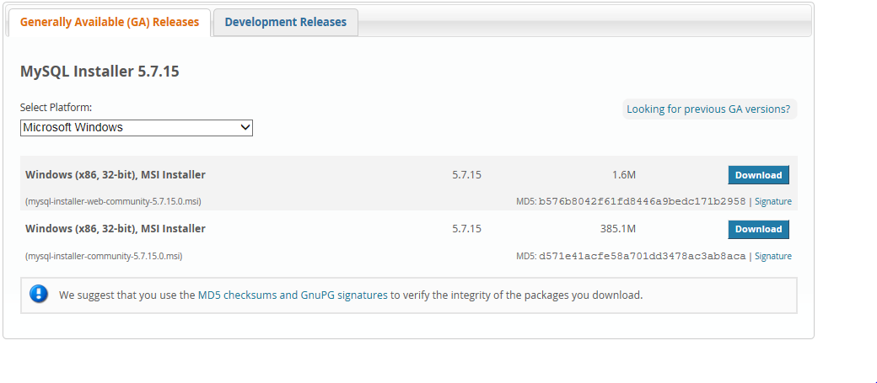

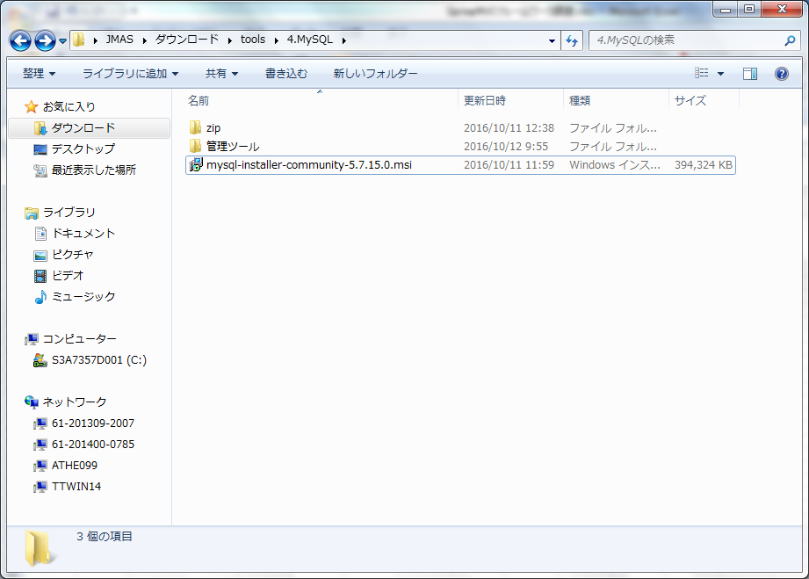

２．DBツール(A5m2)ダウンロード

 | ・URL
 |  | http://www.vector.co.jp/download/file/winnt/business/fh675719.html

 | ・以下の画像よりDBツール(A5m2)をダウンロードする。

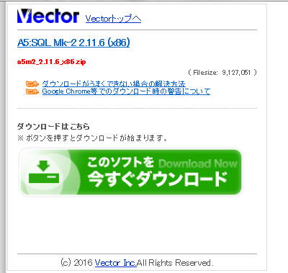

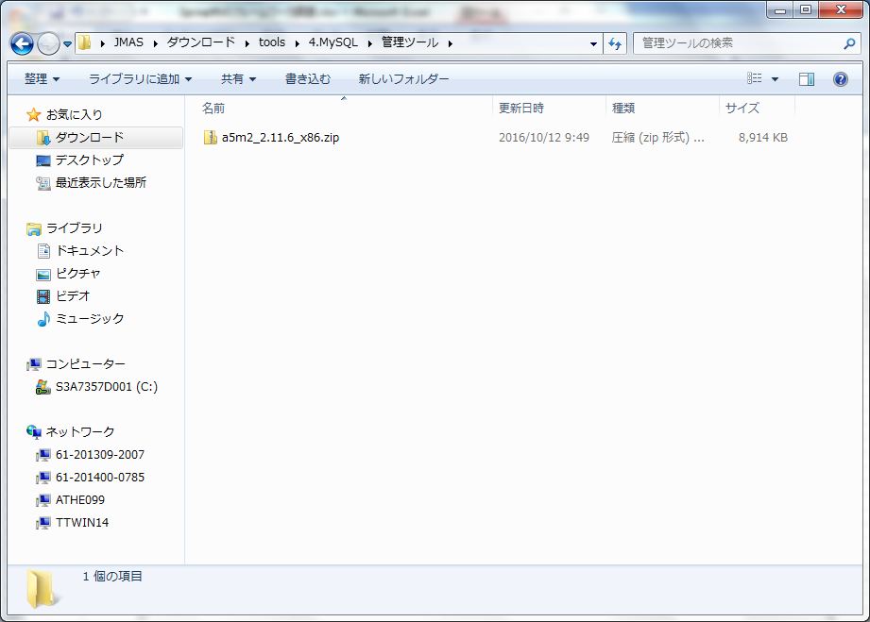

３．MySQLインストール
 | mysql-installer-community-5.7.15.0.msiをインストールする

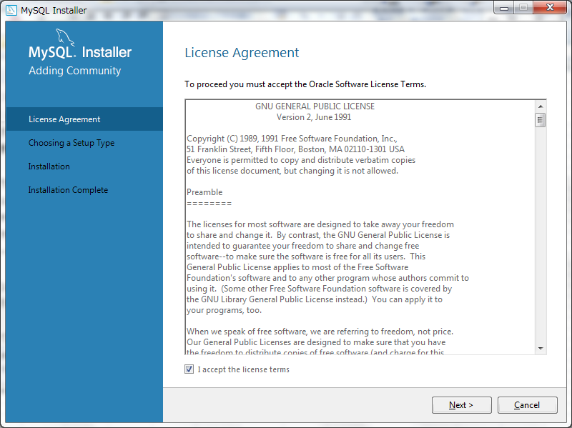

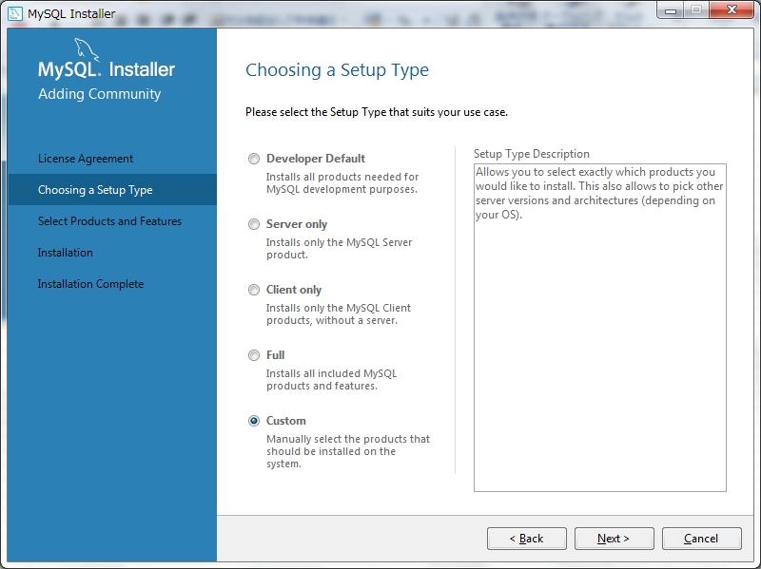

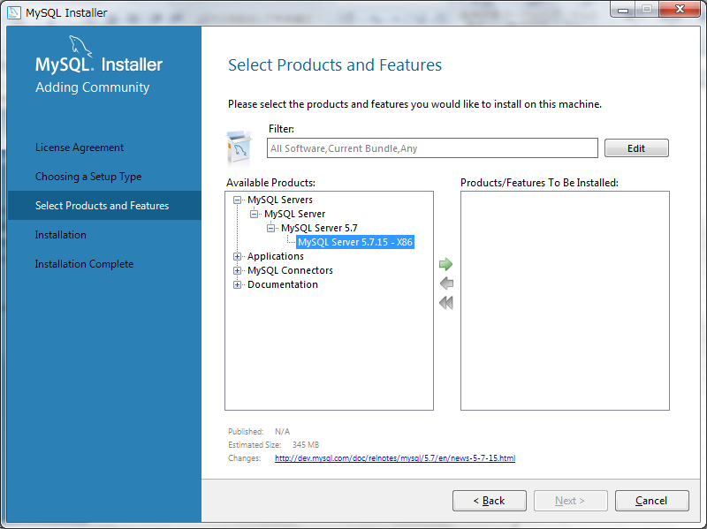

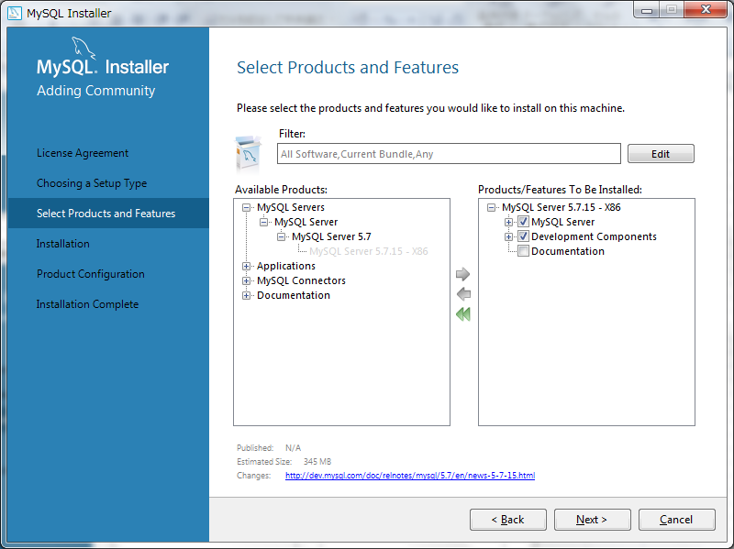

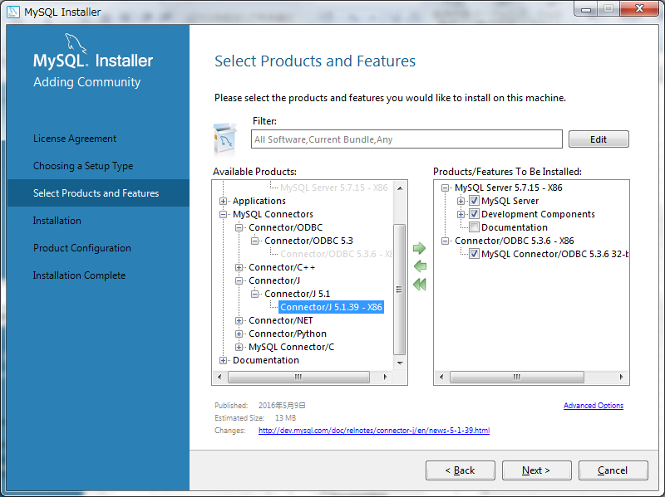

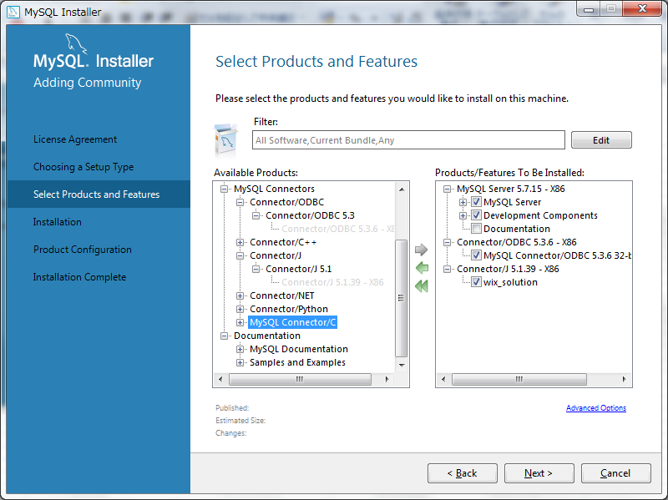

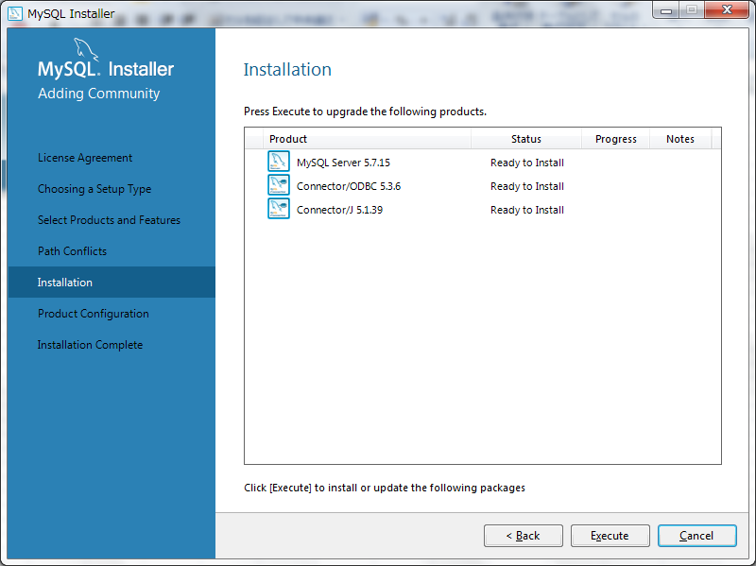

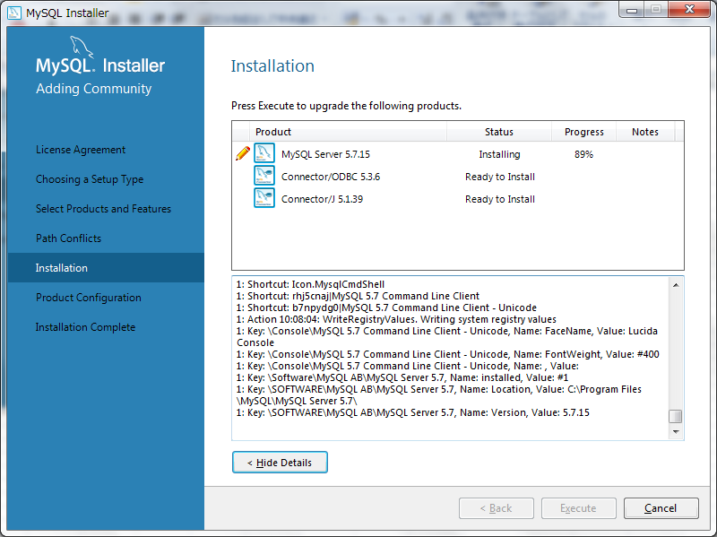

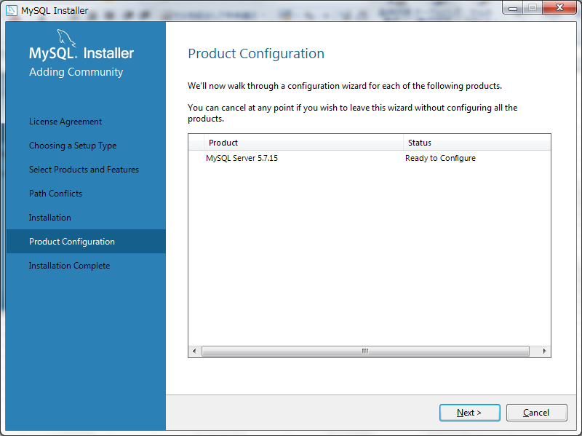

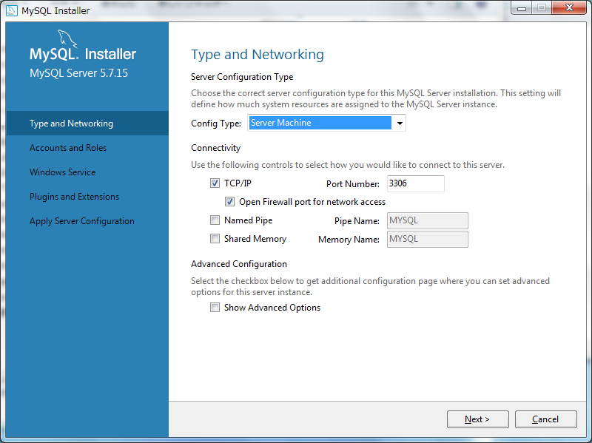

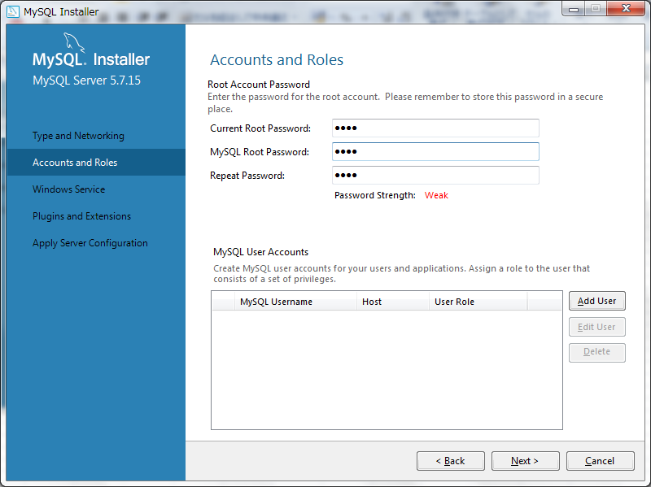

 |  |  | root
 |  |  | gel
 |  |  | gel

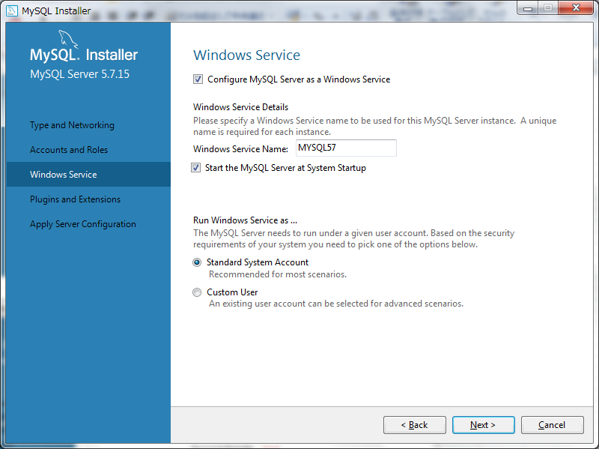

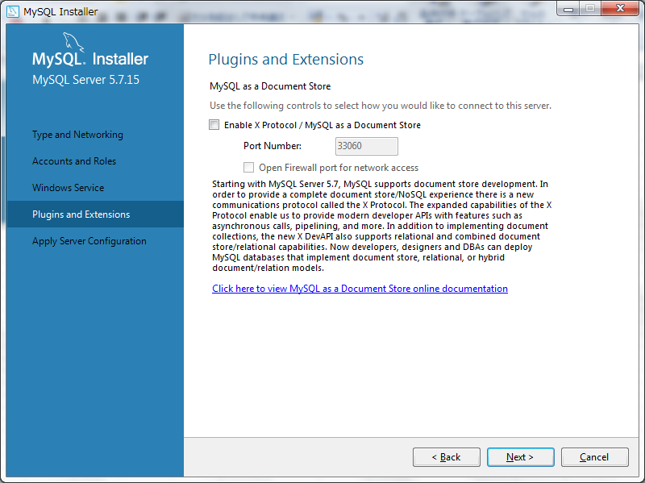

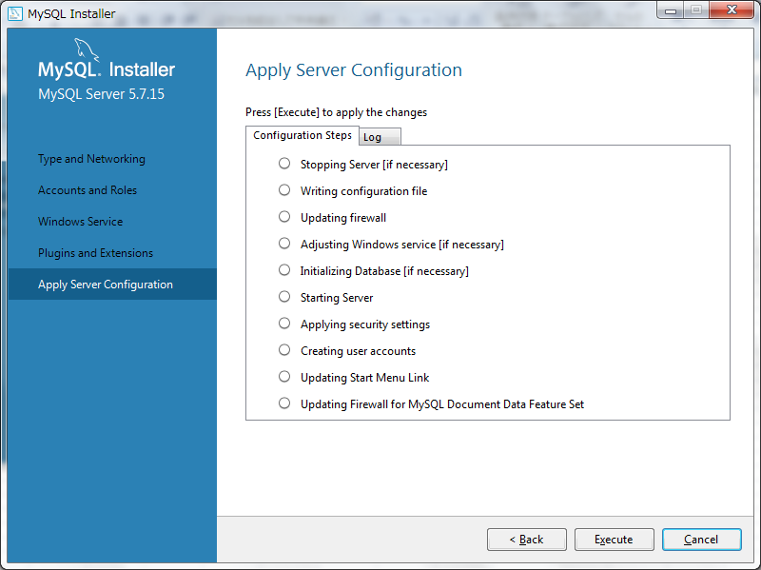

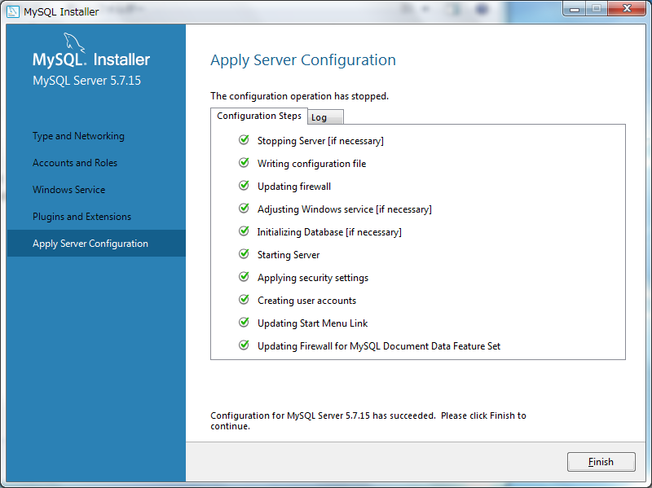

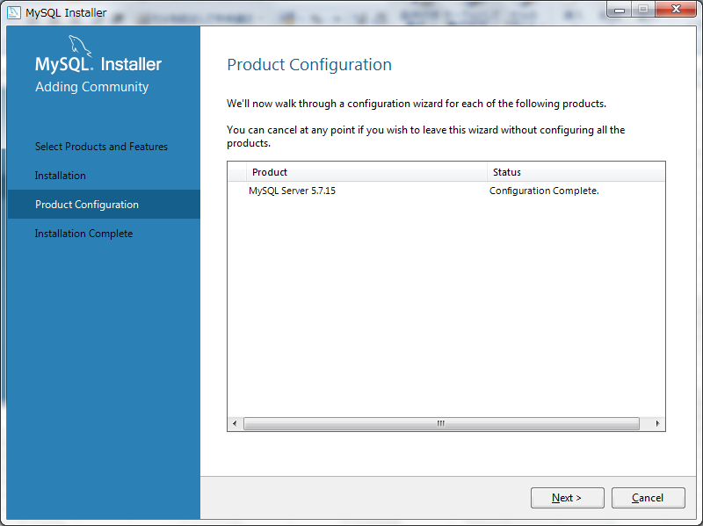

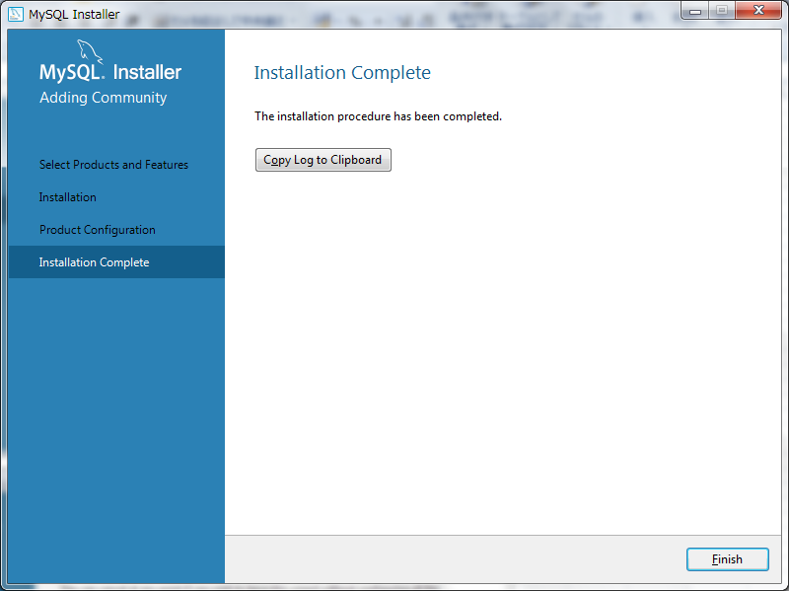

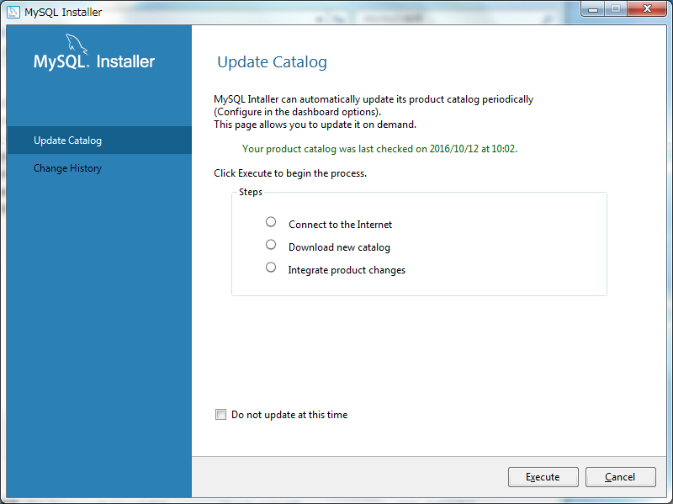
チェックする

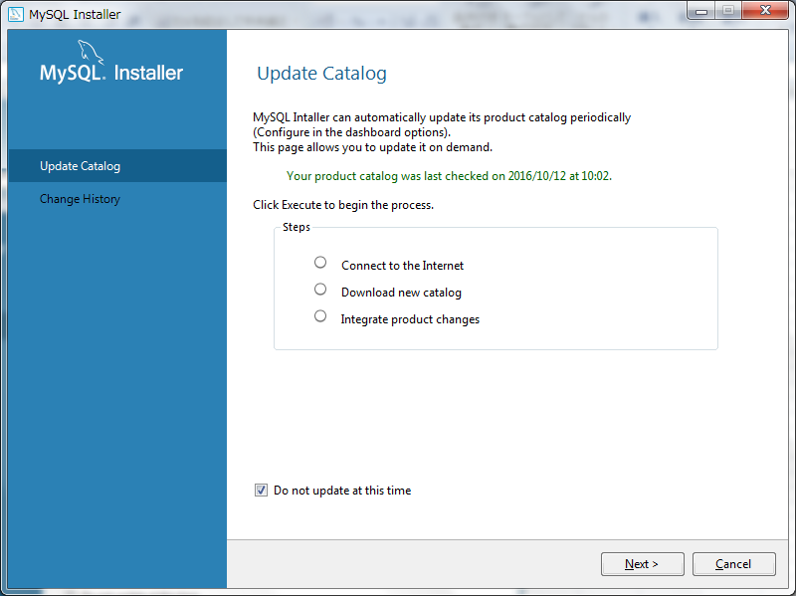

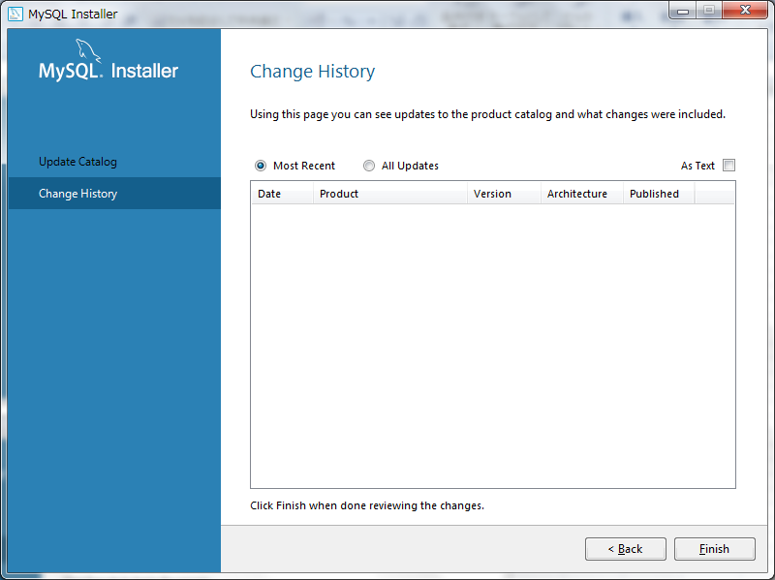

４．DB作成
 | 以下の手順よりDBを作成する。

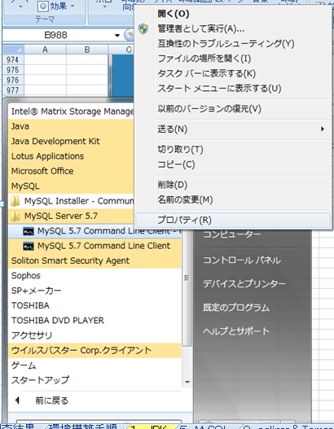

 |  | 「CREATE DATABASE GELDB DEFAULT CHARACTER SET utf8 COLLATE utf8_general_ci;」で「GELDB」というDBを作成する。

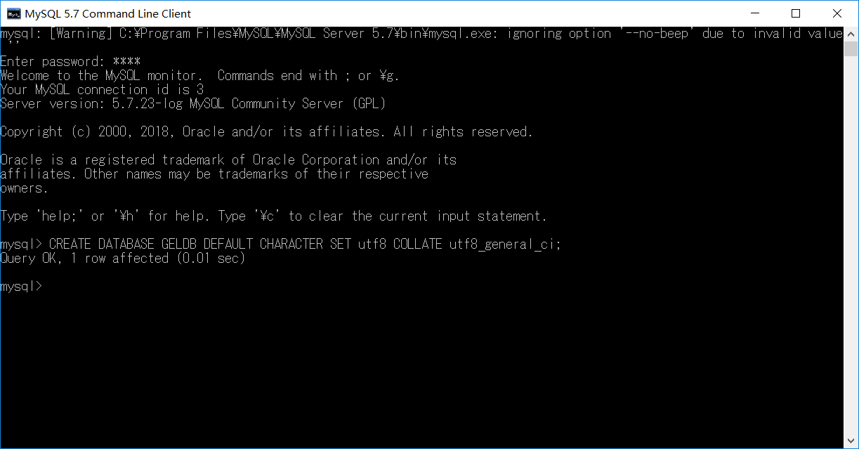

５．MDB管理ツールの設定
 | ・２でダウンロードしたzipファイルをを「C:\pleiades\a5m2_2.11.6_x86」に解凍する。

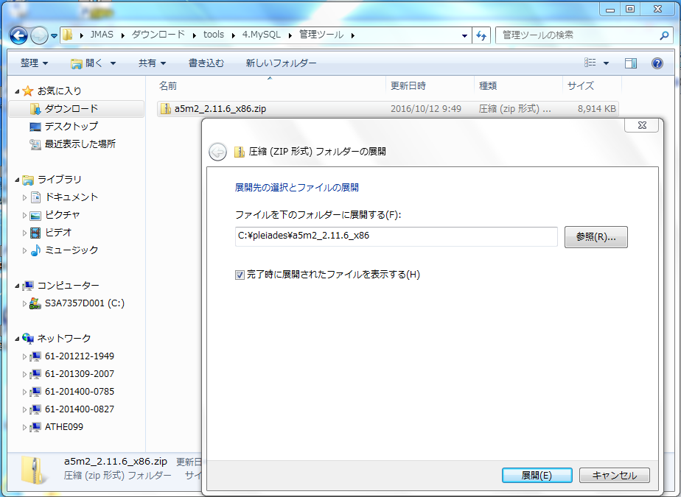

 | ・以下の手順よりDBのテーブルを管理する。

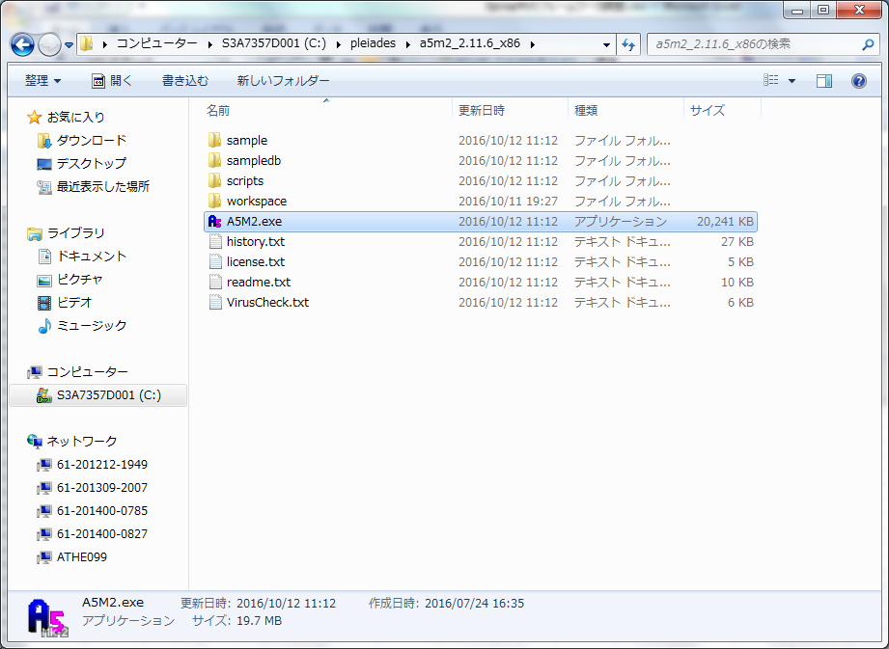

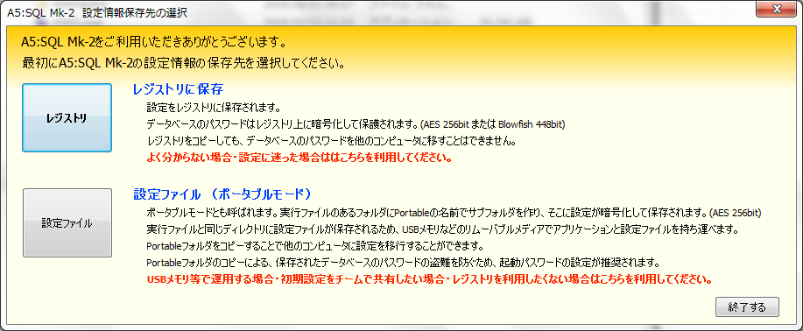

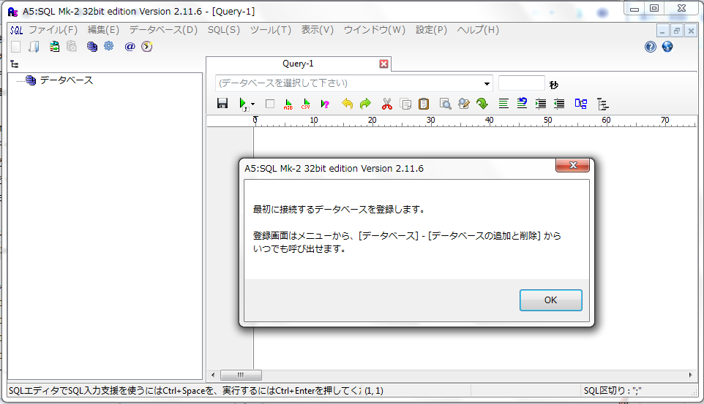

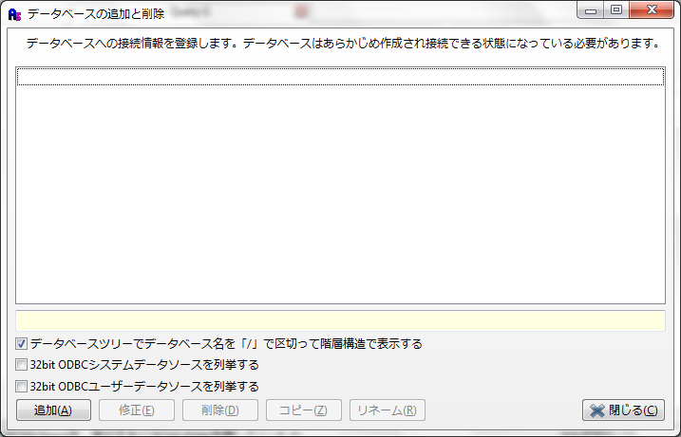

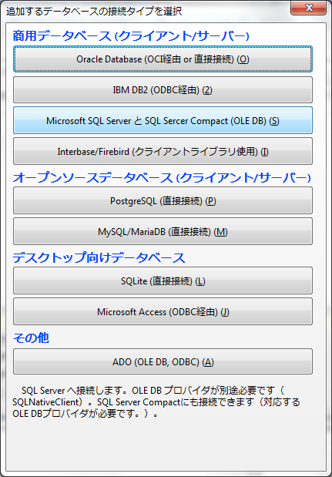

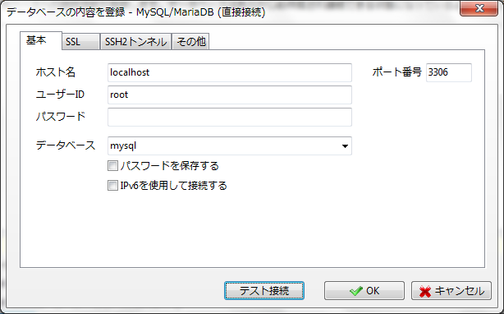

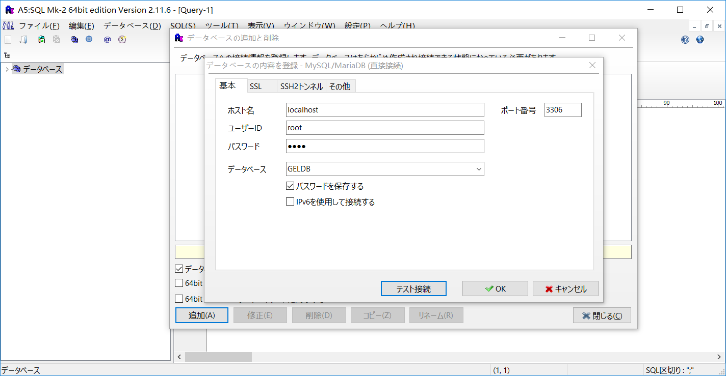

 |  |  |  |  | gel1

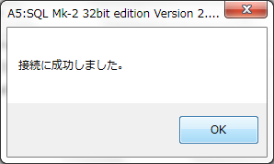

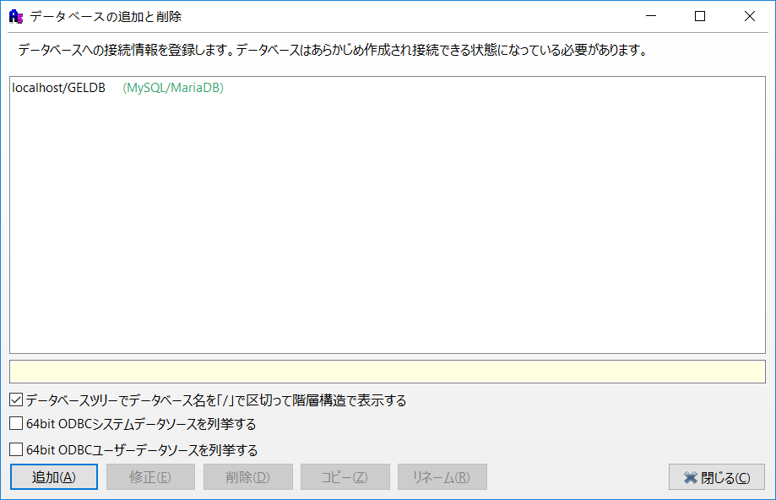

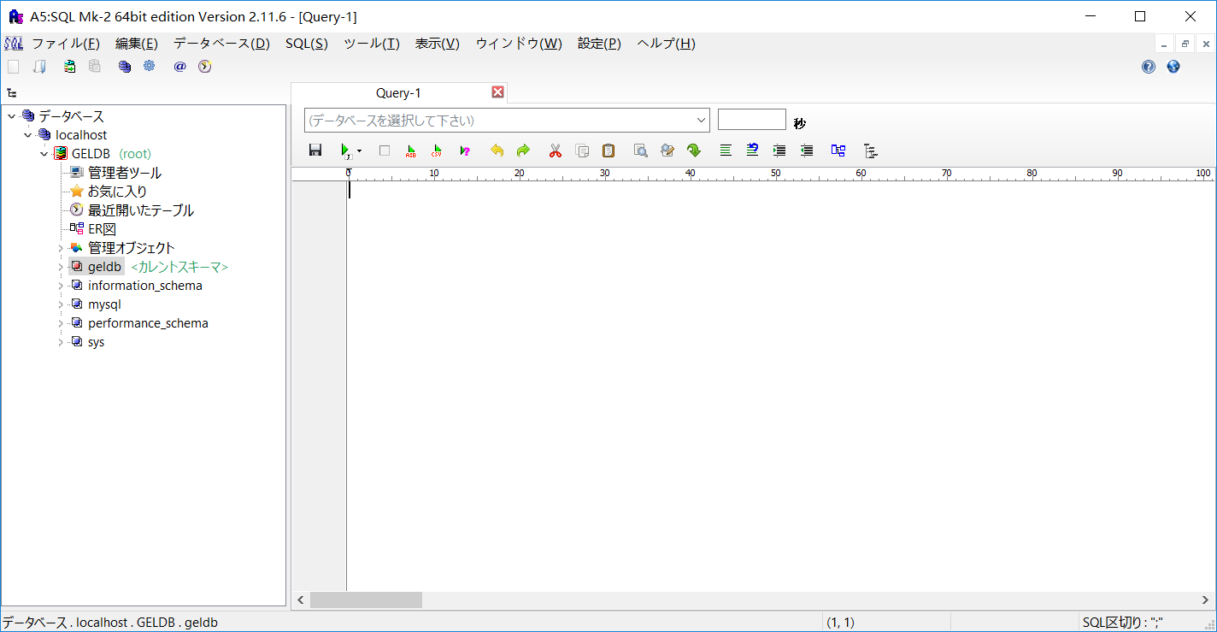

６．SQLでテーブルを作成する

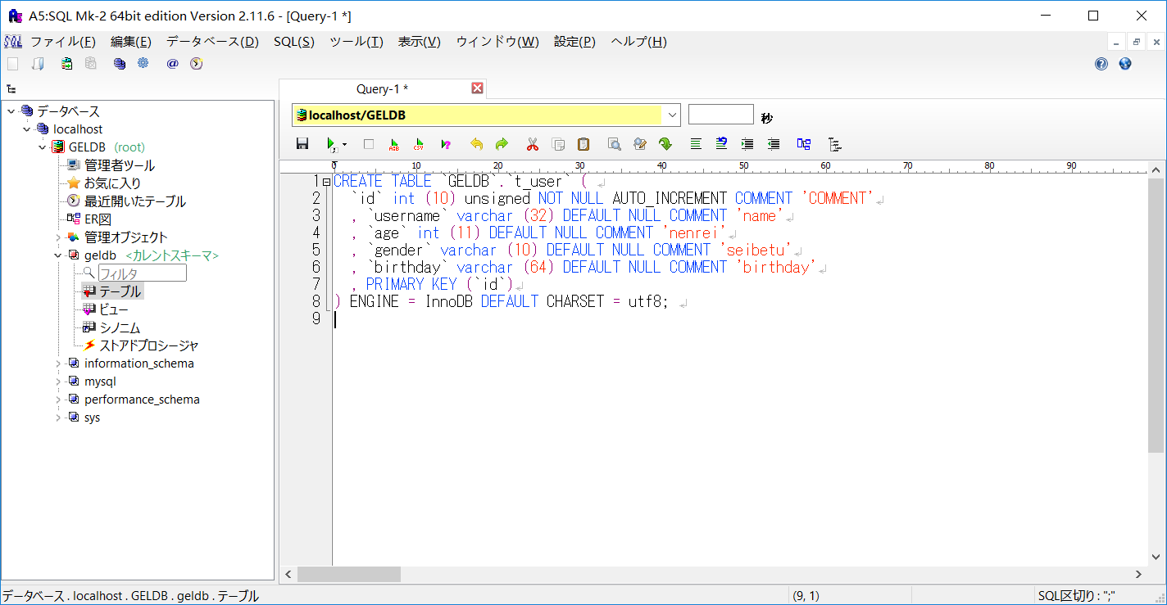

 |  |  |  | DROP TABLE IF EXISTS `GELDB`.`t_user`;

 |  |  |  | CREATE TABLE `GELDB`.`t_user` (
 |  |  |  | `id` int (10) unsigned NOT NULL AUTO_INCREMENT COMMENT 'COMMENT'
 |  |  |  | , `username` varchar (32) DEFAULT NULL COMMENT 'name'
 |  |  |  | , `age` int (11) DEFAULT NULL COMMENT 'nenrei'
 |  |  |  | , `gender` varchar (10) DEFAULT NULL COMMENT 'seibetu'
 |  |  |  | , `birthday` varchar (64) DEFAULT NULL COMMENT 'birthday'
 |  |  |  | , PRIMARY KEY (`id`)
 |  |  |  | ) ENGINE = InnoDB DEFAULT CHARSET = utf8;

 | 以下の画像より、スキーマを変更できる。

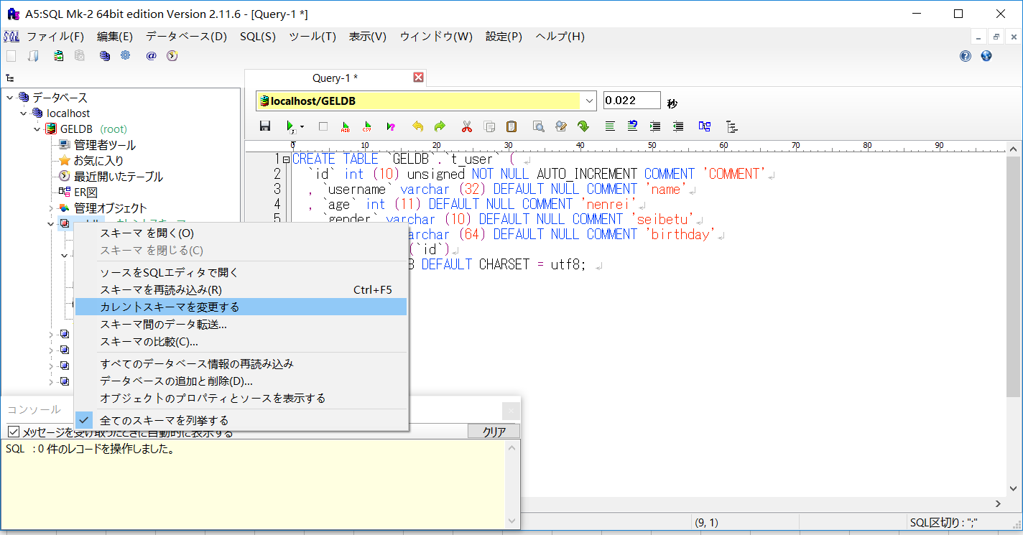

７．DB接続する用のJARファイルをダウンロード
 | ・URL
 |  | http://dev.mysql.com/downloads/file/?id=465644

